ENFERMERIA
ENFERMERÍA
Objeto: Prestar el servicio de mantenimiento preventivo y correctivo de los equipos tecnológicos de las diferentes áreas de la Oficina de Medicina Deportiva del Instituto Departamental de Deportes de Antioquia –INDEPORTES.
Nombre | Descripción | Necesidad de Mantenimiento | Servicio o Producto | Imagen | Cantidad de Equipos | Cantidad de Rondas de Mantenimientos | Valor unitario Mantenimiento | Valor total Mantenimientos
EQUIPO DE ORGANOS PORTATIL (Marca: WelchAllyn Referencia:98602 Diagnostic SET - 2,5/-EXPORT) | Equipo para diagnóstico de órganos de los sentidos ref: 97200-cl Welch Allyn. Para exámenes de oído y ojo para cualquier entorno médico de atención primaria y especialistas. Incluye estuche rígido y accesorios. El acabado estriado, suave y no abrasivo asegura una sujeción antideslizante. Construcción de aleación de bronce cromado para durabilidad y vida útil confiable. Baterías alcalinas. | Estado de funcionamiento, pruebas de operación, limpieza, ajuste y cambio de repuestos: 1. Inspección externa del dsipositivo. 2. Verificar condición de las baterías. 3. Revisión y remoción del cabezal. 4. Revisión eléctrica. 5. Limpieza general del equipo. 6. Realización de prueba final de funcionamiento. REPOSICIÓN DE LAS BATERÍAS. | Mantenimiento | 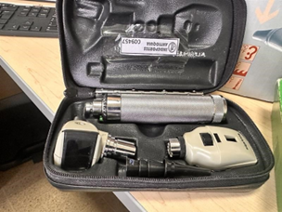 | 1 | 2 | $ 0 | $ 0
EQUIPO DE ORGANOS DE PARED (Marca:Rieste Referencia:ri-former |  | Estado de funcionamiento, revisión de carga, pruebas de operación, limpieza, ajuste y cambio de repuestos: 1. Inspección externa del dispositivo. 2. Desarme y limpieza de la superficie interna de la unidad de diagnóstico. 3. Comprobación de la Integridad mecánica del swich on -off, de los conectores y tarjeta electónica. 4. Revisión eléctrica y electronica. 5. Revisión bombillo oftalmoscopio y otoscopio. 6. Revisión integridad del cableado, del sistema óptico y lentes. 7. Limpieza general del equipo. 8. Realización de prueba final de funcionamiento. REPOSICIÓN DEL CABLEADO. | Mantenimiento | 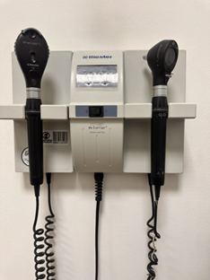 | 4 | 2 | $ 0 | $ 0
FONENDOSCOPIO |  | Estado de funcionamiento, prueba de operación, limpieza: 1. Inspección externa del dispositivo 2. Condiciones físicas del arco metálico, tubos auditivos, muelle, manguera, campana, membrana y olivas. 3. Integridad mecánica de los interruptores, controles, conectores, botones y medidores. 4. Limpieza general del equipo. 5. Pruebas de funcionamiento. REPOSICIÓN DE OLIVAS. | Mantenimiento | 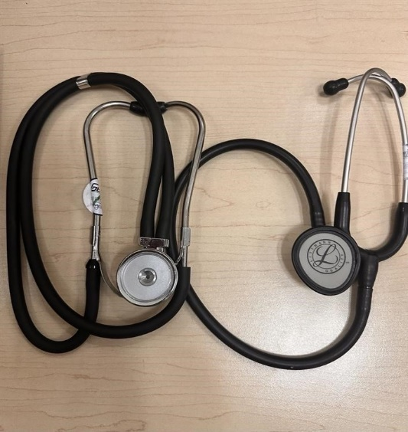 | 2 | 2 | $ 0 | $ 0
CAMILLA DE TRANSPORTE |  | Estado de funcionamiento, revisión de carga, pruebas de operación, limpieza, ajuste y cambio de repuestos: 1. Inspección externa del dispositivo. 2. Condiciones físicas de la colchoneta, las barandas laterales, el freno de las ruedas , sección articulación de la cabeza. 3. Integridad mecánica del freno de las ruedas. 4. Limpieza general del equipo. 5. Prueba de funcionamiento. | Mantenimiento | 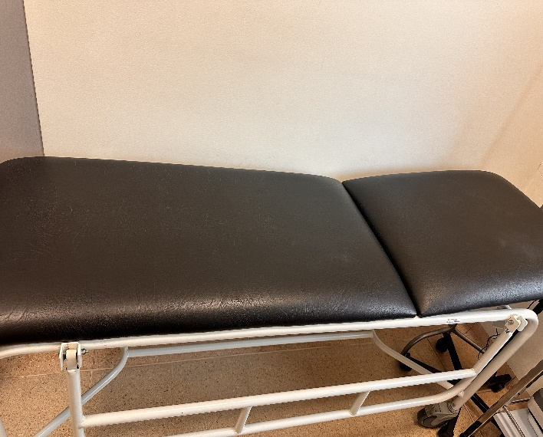 | 1 | 2 | $ 0 | $ 0
LAMPARA LUZ LED |  | Estado de funcionamiento, pruebas de operación, limpieza, ajuste: 1. Inspección externa del dispositivo. 2. Desarme del equipo y revisión interna. cables, enchufe. 3.Verificar integridad mecánica del cuello metálico y enchufe. 4. Revisión eléctrica de dispositivo. 5. Revisión del bombillo. 6. Limpieza general del equipo. 7. Prueba de encendido y funcionamiento con simulador de paciente. 8, REPOSICIÓN DE BOMBILLO Y CUELLO METÁLICO | Mantenimiento | 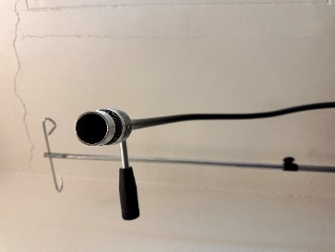 | 1 | 2 | $ 0 | $ 0
ELECTROCARDIOGRAFO EDAN |  | Estado de funcionamiento, revisión de monitor, pruebas de operación, limpieza, ajuste. 1. Inspección externa del dispositivo. 2. Revisión de pantalla, teclado e impresora. 3. Condiciones físicas de los electrodos y cables de electrodos. 4. Integridad del monitor del paciente, cables de derivación, conectores de los electrodos, uniones, botones y pantalla. 5. Revisión eléctrica y electrónica. 6. Verifiación de estanadrización, la señal y de la calidad del trazado. 7. Limpieza general del equipo. 8. Pruebas de funcionamiento. | Mantenimiento | 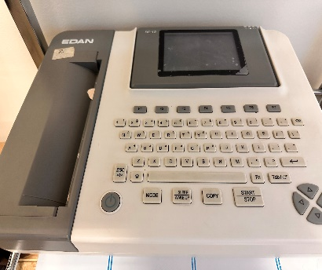 | 1 | 2 | $ 0 | $ 0
ELECTROCARDIOGRAFO PORTÁTIL | incluye impresora | Estado de funcionamiento, revisión de monitor, pruebas de operación, limpieza, ajuste. 1. Inspección externa del dispositivo. 2. Revisión de pantalla, teclado e impresora. 3. Condiciones físicas de los electrodos y cables de electrodos. 4. Integridad del monitor del paciente, cables de derivación, conectores de los electrodos, uniones, botones y pantalla. 5. Revisión eléctrica y electrónica. 6. Verifiación de estanadrización, la señal y de la calidad del trazado. 7. Limpieza general del equipo. 8. Pruebas de funcionamiento. | Mantenimiento | 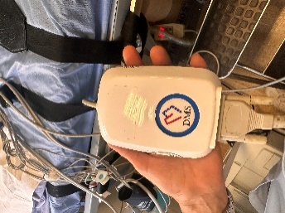 | 1 | 2 | $ 0 | $ 0
PULSOXIMETRO |  | Estado de funcionamiento, pruebas de operación, limpieza, ajuste. 1.Inspección externa del dispositivo. 2. Limpieza general. 3. Revisión de funcionamiento del sensor óptico 4. Revisión de la batería. 5. Chequeo del sistema general. 6. Revisión de pantalla y sistema de alarma. 7. Prueba de encendido y funcionamiento. 8. REPOSICIÓN DE BATERÍAS | Mantenimiento | 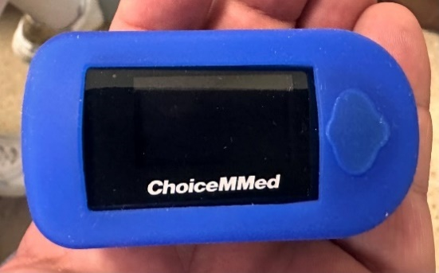 | 1 | 2 | $ 0 | $ 0
TERMOMETRO DIGITAL |  | Estado de funcionamiento, pruebas de operación, limpieza y ajuste. 1. Inspección externa del dispositivo. 2. Revisión del sistema interno del equipo, bombillo y batería. 3. Revición de exactitud y precisión. 4. Revisión del sistema electrónico. 5. Limpieza general del equipo. 6. Prueba de encendido y funcionamiento. 7. REPOSICIÓN DE BOMBILLO Y BATERÍAS | Mantenimiento | 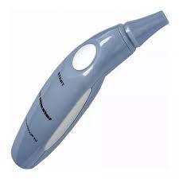 | 5 | 2 | $ 0 | $ 0
TENSIOMETRO PORTATIL |  | Estado de funcionamiento, pruebas de operación, limpieza y ajuste. 1. Inspección externa del dispositivo. 2. Revisión del manómetro, tornillo, manguito,aguja. 3. Evaluar fisuras o fugas de aire en la pera. 4. Evaluar inegridad de las conexiones de la pera con las válvula, integridad de las mangueras y del diafragma. 5. Limpieza general del equipo. 6. Prueba de funcionamiento. 7. REPOSICIÖN DE PERA Y/O MANGUITO | Mantenimiento | 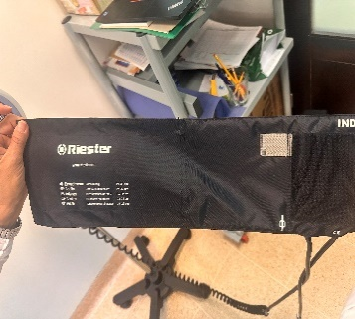 | 1 | 2 | $ 0 | $ 0
TENSIÓMETRO CON RODACHINES |  | Estado de funcionamiento, pruebas de operación y ajuste. 1. Inspección externa del dispositivo. 2. Revisión del manómetro, tornillo, manguito,aguja. 3. Evaluar fisuras o fugas de aire en la pera. 4.Evaluar inegridad de las conexiones de la pera con las válvula, integridad de las mangueras y del diafragma. 5. Lmpieza general del equipo. 6. Evaluar integrida , grietas y deterioro del tubo en espiral extendible. 7. Prueba de integridad, rodamiento y limpieza de las rodachinas. 8. Prueba de funcionamiento. 9. REPOSICIÖN DE PERA, TUBO EN ESPIRAL Y MANGUITO | Mantenimiento | 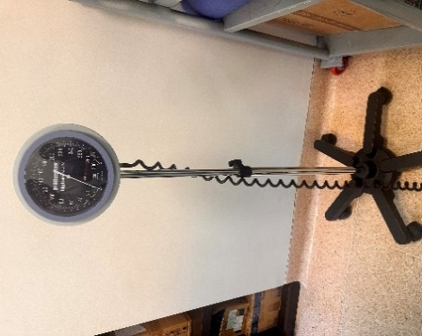 | 1 | 2 | $ 0 | $ 0
TENSIÓMETRO DIGITAL PEDESTAL Welch Allyn ProBP 2400. |  | Estado de funcionamiento, pruebas de operación y ajuste. 1. Inspección externa del dispositivo. 2. Revisión del manómetro, tornillo, manguito,aguja. 3. Evaluar fisuras o fugas de aire en la pera. 4.Evaluar inegridad de las conexiones de la pera con las válvula, integridad de las mangueras y del diafragma. 5.Verificar fuente de alimentación electrica. 6.Revisión de pantalla y botones de encendido y medición de la presión arterial y frecuencia cardíaca. 7. Lmpieza general del equipo. 8. Evaluar integrida , grietas y deterioro del tubo en espiral extendible. 9. Prueba de integridad, rodamiento y limpieza de las rodachinas. 10. Prueba de funcionamiento. 11. RERPOSICIÓN DE PERA Y/O MANGUITO | Mantenimiento | 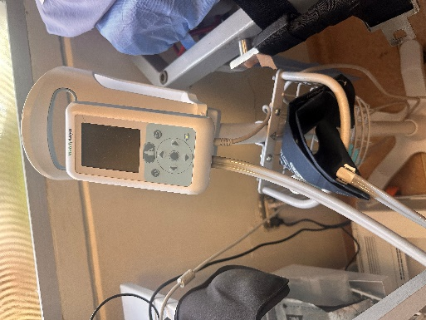 | 1 | 2 | $ 0 | $ 0
Camilla C-375 Tilt Test |  | Estado de funcionamiento, pruebas de operación y ajuste. 1. Inspección externa del dispositivo. 2. Verificar posiciones en trendelenburg y trendelenburg inverso y regreso a posición horizontal. 3. Condiciones físicas de la colchoneta, las barandas laterales, el freno de las ruedas. 4. Integridad mecánica del freno de las ruedas. 5 .Revisión piecero o apoyo para pies y de bandas sujetadoras. 6. Revisión del control electrico y pantalla de visulaización de grados. 7. revisión del pedal de emergencia. 8.Revisión interruptor de encendido. 9. Revisión caja de circuitos. 10. Limpieza general del equipo. 11. Prueba de funcionamiento. | Mantenimiento | 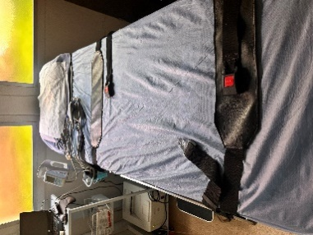 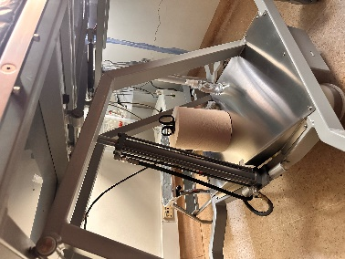 | 1 | 2 | $ 0 | $ 0
TENSIÓMETRO DE PARED BIG BEN | CARACTERÍSTICAS • Escala de gran tamaño con Ø 147 mm (5,8 pulgadas) y excelente contraste para la mejor lectura de la escala. • Compartimento amplio en el lado trasero para tubos y brazalete. • Tubo en espiral extensible hasta 3 m (118,1 pulgadas). • Válvula de purga sin desgaste y ajuste fino. • Membrana endurecida especial de cobre-berilio de larga duración y que soporta presiones de hasta un máximo de 600 mmHg. • Microfiltros que protegen la válvula de purga y el sistema de medición. • No requiere fijación del punto cero. • Tolerancia de errores máxima de +/- 2mmHg. • Validado por BHS (Sociedad Británica de Hipertensión). Visitar http://www.bhsoc.org/bp-monitors/bp-monitors/ ESPECIFICACIONES TÉCNICAS • Se puede girar horizontalmente a ambos lados hasta 65°. • Soporte firme de fibra de vidrio para garantizar mayor firmeza (comparable al acero). • Fácil transformación a la versión de barra. | Estado de funcionamiento, pruebas de operación y ajuste 1. Inspección externa del dispositivo. 2. Revisión del manómetro, tornillo, manguito,aguja. 3. Evaluar fisuras o fugas de aire en la pera. 4.Evaluar inegridad de las conexiones de la pera con las válvula, integridad de las mangueras y del diafragma. 5. Lmpieza general del equipo. 6. Evaluar integrida , grietas y deterioro del tubo en espiral extendible. 7.Prueba de funcionamiento. 8. REPOSICIÖN DE PERA, TUBO EN ESPIRAL Y MANGUITO | Mantenimiento | 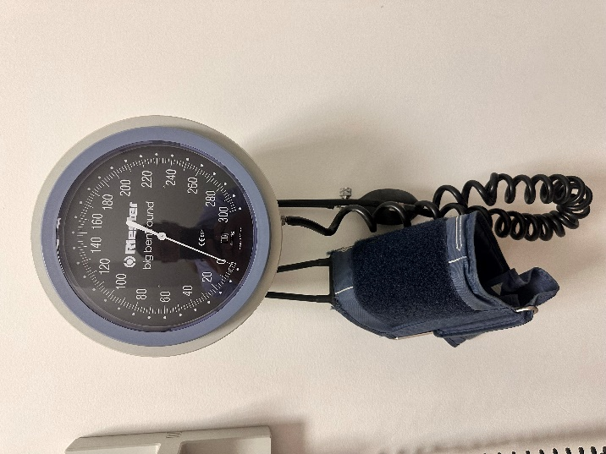 | 4 | 2 | $ 0 | $ 0
TERMOHIGRÓMETRO (DATALOGGER) |  | Estado de funcionamiento, pruebas de operación y ajuste: 1. Inspección externa del dispositivo. 2. Revisión de La batería. 3. Evaluar escla de medición del aire y de la temperatura. 4. Revisión de botones y display. 5. Lmpieza general del equipo. 6.Prueba de funcionamiento. REPOSICIÖN DE BATERÍAS. | Mantenimiento | 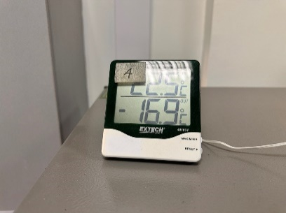 | 2 | 2 | $ 0 | $ 0
DEA DESFIBRILADOR |  |  |  |  | 1 | 1
 |  |  |  |  |  | SUBTOTAL |  | $ 0
 |  |  |  |  |  | IVA (19%) |  | $ 0
 |  |  |  |  |  | TOTAL |  | $ 0

ODONTOLOGIA
ODONTOLOGÍA
Objeto: Prestar el servicio de mantenimiento preventivo y correctivo de los equipos tecnológicos de las diferentes áreas de la Oficina de Medicina Deportiva del Instituto Departamental de Deportes de Antioquia –INDEPORTES.
Referencia | Nombre | Descripción | Servicio o Producto | Imagen | Cantidad de Equipos | Cantidad de Rondas de Mantenimientos | Valor unitario | Valor total
Marca dental X Ray , Modelo Automat 3000 | AUTOCLAVE AUTOMÁTICO | Recipiente de presión metálico de paredes gruesas con un cierre hermético que permite trabajar a alta presión para realizar una esterilización con vapor de agua a fin de desinfectar el instrumental | Mantenimiento | 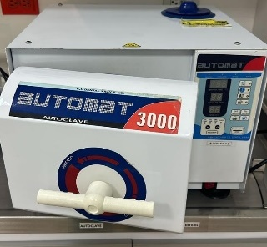 | 1 | 2 | $ 0 | $ 0
Marca Lexus , Modelo Evolution LX | UNIDAD ODONTOLOGICA | Esta unidad odontológica está compuesta principalmente por: sillón odontológico, escupidera, luz, bandeja de instrumental, modulo para piezas de alta y baja velocidad. Se utiliza para la atención del paciente | Mantenimiento | 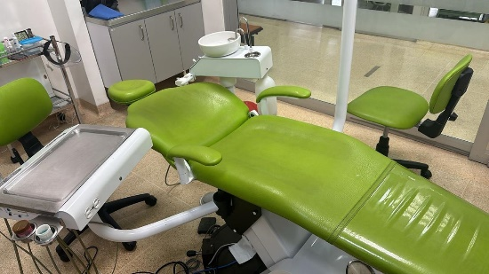 | 1 | 2 | $ 0 | $ 0
Marca Dental X Ray , Modelo New Seal | TERMO SELLADORA | Máquina que se inserta en la línea de embalaje para sellar las bolsas para esterilizar instrumental, con el objetivo de conservar las propiedades del instrumental en su almacenamiento. Mediante presión y/o calor la máquina sella las bolsas | Mantenimiento | 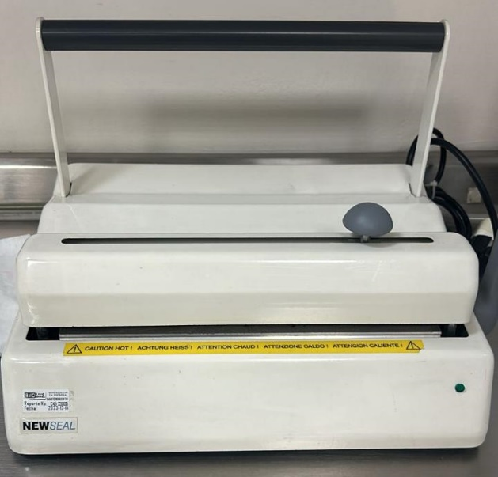 | 1 | 2 | $ 0 | $ 0
PlastVac P7 , Bioart | MAQUINA DE VACIO | Máquina de acero inoxidable recubierta para mayor estética y fácil limpieza, su resistencia es en cerámica, liviana y de fácil manipulación, con soporte de modelos plano y taza, accionamiento de vacío automático, indicada para realizar placas para deportistas | Mantenimiento | 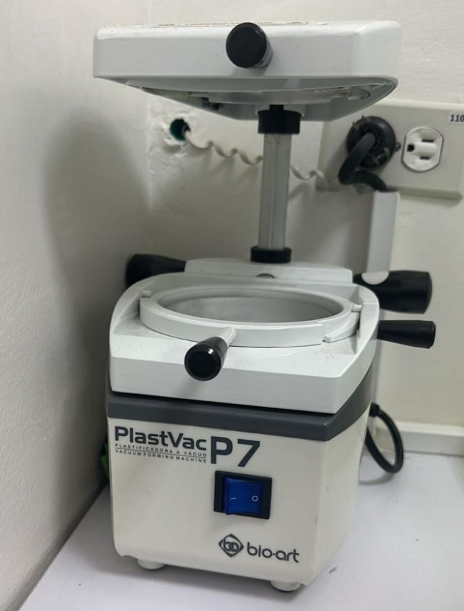 | 1 | 2 | $ 0 | $ 0
Marca Schulz | COMPRESOR | Tiene la función de producir aire comprimido que almacena en un tanque a alta presión para que este pueda ser utilizado en cualquier momento. Este aire, se lleva posteriormente a los equipos dentales mediante tubos destinados a este fin | Mantenimiento | 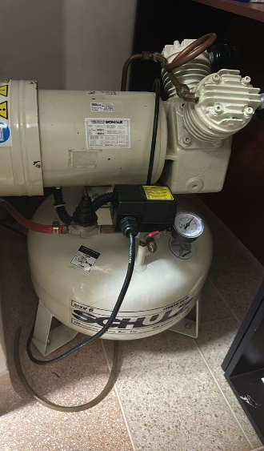 | 1 | 2 | $ 0 | $ 0
Marca Coltene, Modelo Biosonic UC50DB | LAVADORA DE INSTRUMENTAL BIOSONIC | Sistema de limpieza con ultrasonido consistente en tres unidades de limpieza de diferente tamaño, una gama completa de soluciones limpiadoras y accesorios para ofrecerle la flexibilidad necesaria para la limpieza y la desinfección del instrumental, y de otros elementos | Mantenimiento | 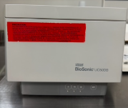 | 1 | 2 | $ 0 | $ 0
 | TERMO HIGRÓMETRO DIGITAL | Equipo utilizado para medir la temperatura y humedad relativa en el consultorio odontológico | Mantenimiento |  | 2 | 2 | $ 0 | $ 0
Marca NSK, modelo Estandar | KIT PIEZAS DE MANO (ALTA, BAJA, CONTRAANGULO, MICROMOTOR) | Pieza de mano de alta velocidad: Trabaja a una velocidad de 100000 a 450000 revoluciones por minuto, requiere de agua para realizar su función, causa menor esfuerzo y fatiga al operador. Se usa principalmente para desgaste de dientes, hueso y eliminación de tejido cariado y material dental del paciente. | Mantenimiento |  | 1 | 2 | $ 0 | $ 0
Marca NSK, modelo Estandar | KIT PIEZAS DE MANO (ALTA, BAJA, CONTRAANGULO, MICROMOTOR) | La pieza de baja velocidad: Micro motor, trabaja a una velocidad de 25000 revoluciones por minuto. Puede o no trabajar con agua y a comparación de la pieza de mano de alta velocidad, ésta se utiliza especialmente para pulido o acciones con manipulación lenta | Mantenimiento |  | 1 | 2 | $ 0 | $ 0
Marca FIAD, Modelo de Pared | EQUIPO DE RAYOS X PERIAPICAL DE PARED | El equipo consiste en un tubo de rayos X suspendido sobre una pared. Se utiliza la radiografía periapical siendo una de las técnicas exploratorias consistente en la colocación (dentro de la boca) de placas radiográficas que son impresionadas, desde el exterior, por un aparato de rayos X | Mantenimiento | 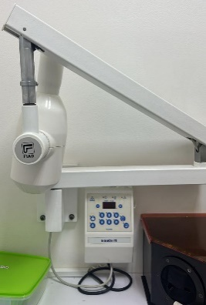 | 1 | 2 | $ 0 | $ 0
Marca Dental X Ray, Modelo Milenium SAAB | LAMPARA DE FOTOCURADO INALÁMBRICA | Instrumento utilizado en el consultorio para endurecer (polimerizar) los materiales dentales restauradores | Mantenimiento | 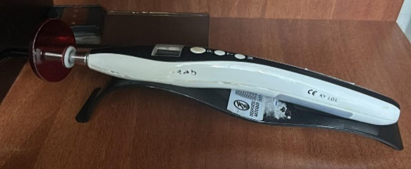 | 1 | 2 | $ 0 | $ 0
Marca Dentsplay, modelo Bob-Cat pro | CAVITRÓN ULTRASÓNICO | Aparato ultrasónico con potencia única para una limpieza eficiente en la terapia de raspado, con un sistema de limpieza dental a base de ultrasonido que ayuda con la eliminación de la suciedad que rodea las piezas dentales | Mantenimiento | 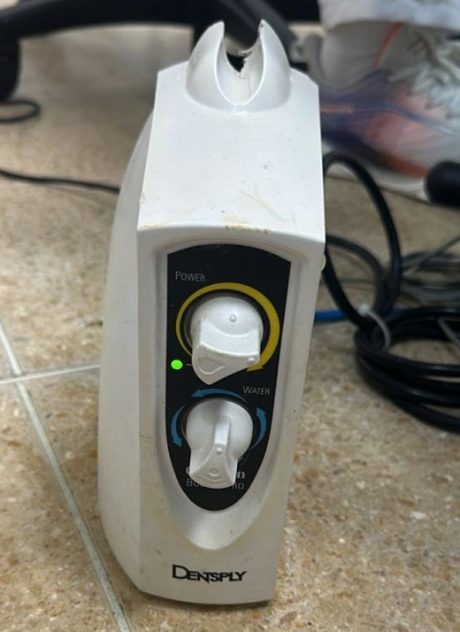 | 1 | 2 | $ 0 | $ 0
 |  |  |  |  |  | SUBTOTAL |  | $ 0
 |  |  |  |  |  | IVA (19%) |  | $ 0
 |  |  |  |  |  | TOTAL |  | $ 0

LABORATORIO CLINICO
Ítem | Referencia | Nombre | Descripción | Imagen | Cantidad de Equipos | Cantidad de Rondas de Mantenimientos | Valor unitario | Valor total
1 | MARCA: LW SCIENTIFIC MODELO: RTL-BLVD-24T1 | AGITADOR ROTADOR DIGITAL | AGITADOR ROTADOR DIGITAL | 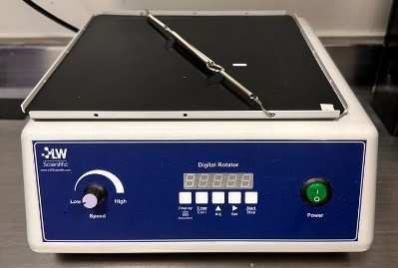 | 1 | 2 | $ 0 | $ 0
2 | MARCA: LW SCIENTIFIC MODELO: SM-100 | AGITADOR DE TUBOS DE HEMATOLOGÍA | AGITADOR DE TUBOS DE HEMATOLOGÍA |  | 1 | 2 | $ 0 | $ 0
3 | MARCA: INDULAB MODELO: A-P | BAÑO MARÍA INDULAB | BAÑO MARÍA INDULAB | 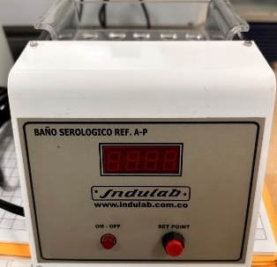 | 1 | 2 | $ 0 | $ 0
4 | MARCA: EPPENDORF MODELO: 5804 | CENTRÍFUGA GRANDE | CENTRÍFUGA GRANDE | 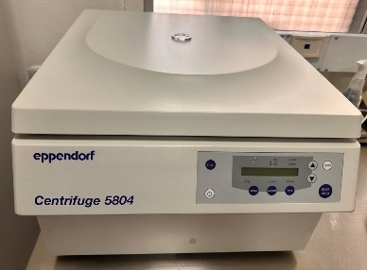 | 1 | 2 | $ 0 | $ 0
5 | MARCA: KRAMER MODELO: IMP001 | CONTADOR ELECTRÓNICO DE CÉLULAS SANGUÍNEAS | CONTADOR ELECTRÓNICO DE CÉLULAS SANGUÍNEAS KRAMER | 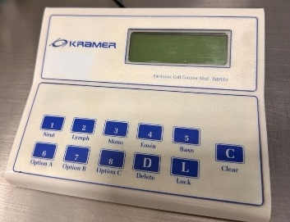 | 1 | 2 | $ 0 | $ 0
6 | MARCA: LW SCIENTIFIC MODELO: CTL-DIFD-08KP | CONTADOR ELECTRÓNICO DE CÉLULAS SANGUÍNEAS | CONTADOR ELECTRÓNICO DE CÉLULAS SANGUÍNEAS LW |  | 1 | 2 | $ 0 | $ 0
7 | MARCA: HUMAN MODELO: HUMAPURE | DESIONIZADOR DE AGUA | DESIONIZADOR DE AGUA |  | 1 | 2 | $ 0 | $ 0
8 | MARCA: MEMMERT MODELO: UM 200 | ESTUFA UNIVERSAL (HORNO) | ESTUFA UNIVERSAL (HORNO) | 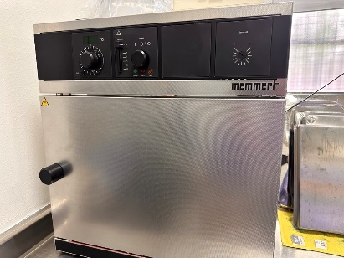 | 1 | 2 | $ 0 | $ 0
9 | MARCA: HEWLETT PACKARD MODELO: Laser Jet Pro M402n | IMPRESORA LÁSER PARA EQUIPO DE HEMATOLOGÍA (SYSMEX XN-550) | IMPRESORA LÁSER PARA EQUIPO DE HEMATOLOGÍA (SYSMEX XN-550) | 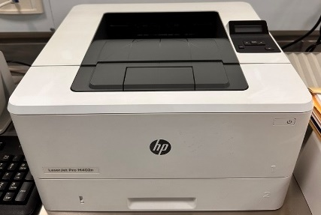 | 1 | 2 | $ 0 | $ 0
10 | INDULAB | LÁMPARA HEMOCLASIFICADORA PARA LECTURA DE FACTOR RH | LÁMPARA HEMOCLASIFICADORA PARA LECTURA DE FACTOR RH |  | 1 | 2 | $ 0 | $ 0
11 | MARCA: CLAY ADAMS MODELO: AUTOCRIT ULTRA 3 (Para 24 Hematocritos Manuales) | MICROCENTRÍFUGA PARA HCTOS MANUALES | MICROCENTRÍFUGA PARA HCTOS MANUALES | 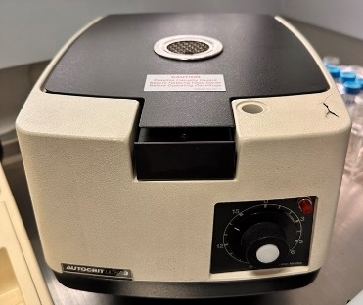 | 1 | 2 | $ 0 | $ 0
12 | MARCA: CARL ZEISS MODELO: PRIMO STAR | MICROSCOPIO DE LUZ | MICROSCOPIO DE LUZ |  | 1 | 2 | $ 0 | $ 0
13 | MARCA: LG (12 pies/333 LTS) MODELO: GT32WPP (SMART INVERTER) | NEVERA PEQUEÑA |  |  | 1 | 2 | $ 0 | $ 0
14 | MARCA: EXTECH MODELO: ADVANTAGE/ REF 401014 | TERMÓMETRO DIGITAL PARA CONGELADOR | TERMÓMETRO DIGITAL PARA CONGELADOR | 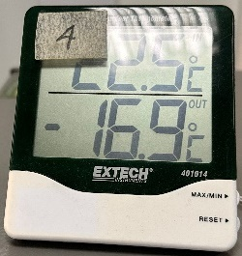 | 1 | 2 | $ 0 | $ 0
15 | MARCA: EXTECH MODELO: ADVANTAGE/ REF 401014 | TERMÓMETRO DIGITAL PARA REFRIGERADOR | TERMÓMETRO DIGITAL PARA REFRIGERADOR | 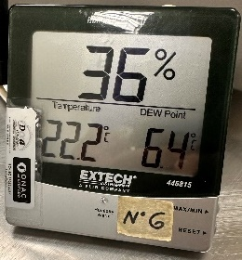 | 1 | 2 | $ 0 | $ 0
16 | MARCA: EXTECH MODELO: ADVANTAGE/ REF 401014 | TERMÓMETRO DIGITAL PARA CONGELADOR | TERMÓMETRO DIGITAL PARA CONGELADOR | 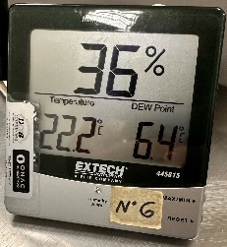 | 1 | 2 | $ 0 | $ 0
17 | MARCA: EXTECH MODELO: ADVANTAGE/ REF 401014 | TERMÓMETRO DIGITAL PARA REFRIGERADOR (NEVERA LG) | TERMÓMETRO DIGITAL PARA REFRIGERADOR (NEVERA LG) | 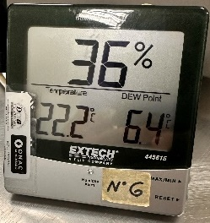 | 1 | 2 | $ 0 | $ 0
18 | MARCA: EXTECH MODELO: ADVANTAGE/ REF 401014 | TERMÓMETRO DIGITAL PARA REFRIGERADOR | TERMÓMETRO DIGITAL PARA REFRIGERADOR | 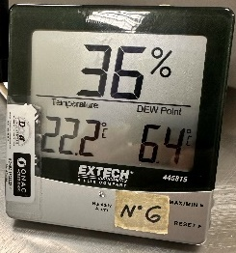 | 1 | 2 | $ 0 | $ 0
19 | MARCA: EXTECH MODELO: ADVANTAGE/ REF 401014 | TERMÓMETRO DIGITAL PARA CONGELADOR | TERMÓMETRO DIGITAL PARA CONGELADOR |  | 1 | 2 | $ 0 | $ 0
20 | MARCA: EXTECH MODELO: ADVANTAGE/ REF 445815 (CÓDIGO 12131-7) | TERMOHIGRÓMETRO DIGITAL PARA TEMP. AMBIENTE | TERMOHIGRÓMETRO DIGITAL PARA TEMP. AMBIENTE | 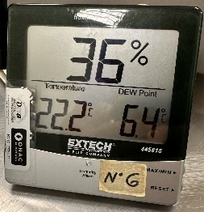 | 1 | 2 | $ 0 | $ 0
21 | MARCA: BRAND MODELO: 20-200 ul | Transferpette Electronic 20-200 ul | Transferpette Electronic 20-200 ul |  | 1 | 2 | $ 0 | $ 0
22 | MARCA: BRAND MODELO: 100-1.000 ul | Transferpette Electronic 100-1.000 ul | Transferpette Electronic 100-1.000 ul |  | 1 | 2 | $ 0 | $ 0
23 | MARCA: BRAND MODELO: 500-5.000 ul | Transferpette Electronic 500-5.000 ul | Transferpette Electronic 500-5.000 ul |  | 1 | 2 | $ 0 | $ 0
24 | MARCA: BRAND MODELO: 500-5.000 ul SN: 17H86367 | Transferpette Electronic 500-5.000 ul | Transferpette Electronic 500-5.000 ul |  | 1 | 2 | $ 0 | $ 0
25 | MARCA: BRAND MODELO: TRANSFERPETTE "S" Volumen fijo de 1.000 ul | Transferpette "S" (Canal Individual) Pipeta Manual de Volumen fijo de 1.000 ul | Transferpette "S" (Canal Individual) Pipeta Manual de Volumen fijo de 1.000 ul |  | 1 | 2 | $ 0 | $ 0
26 | MARCA: EPPENDORF MODELO: 5415D | ULTRACENTRÍFUGA 5415D | ULTRACENTRÍFUGA 5415D | 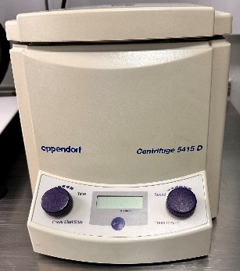 | 1 | 2 | $ 0 | $ 0
27 | MARCA: VEINCAS MODELO: AV 300 | EQUIPO VISUALIZADOR DE VENAS | EQUIPO VISUALIZADOR DE VENAS |  | 1 | 2 | $ 0 | $ 0
30 | SINGLE CHANNEL / 705326 | TRANSFERPETTE ELECTRONIC MARCA BRAND | BATERÍA DE REPUESTO para Transferpette Electronic 100-1.000 ul |  | 1 | 1 | $ 0 | $ 0
31 | SINGLE CHANNEL / 705327 | TRANSFERPETTE ELECTRONIC MARCA BRAND | BATERÍA DE REPUESTO para Transferpette Electronic 500-5.000 ul |  | 1 | 2 | $ 0 | $ 0
 |  |  |  |  |  | SUBTOTAL |  | $ 0
 |  |  |  |  |  | IVA (19%) |  | $ 0
 |  |  |  |  |  | TOTAL |  | $ 0

NUTRICION
NUTRICION
Objeto: Prestar el servicio de mantenimiento preventivo y correctivo de los equipos tecnológicos de las diferentes áreas de la Oficina de Medicina Deportiva del Instituto Departamental de Deportes de Antioquia –INDEPORTES.
Nombre | Descripción | Necesidad de Mantenimiento | Servicio o Producto | Imagen | Cantidad de Equipos | Cantidad de Rondas de Mantenimientos | Valor unitario Mantenimiento | Valor total Mantenimientos
MEDIDOR DE PLIEGUES CUTANEOS (PLACAS 13844 Y 13843) | MEDIDOR DE PLIEGUES CUTANEOS, MARCA: HARPENDEN SKINFOLD CALIPER, CON SENSIBILIDAD DE 1 MILIMETRO | Estado de funcionamiento, pruebas de operación, limpieza, ajuste y cambio de repuestos: 1. Inspección inicial y de funcionamiento. 2. Revision sistema de deslizamiento 3. Revisión de tornillos de seguridad y ajuste 4. Revisión de numeración 5. Limpieza general del equipo. 6. Prueba funcional. | Mantenimiento | 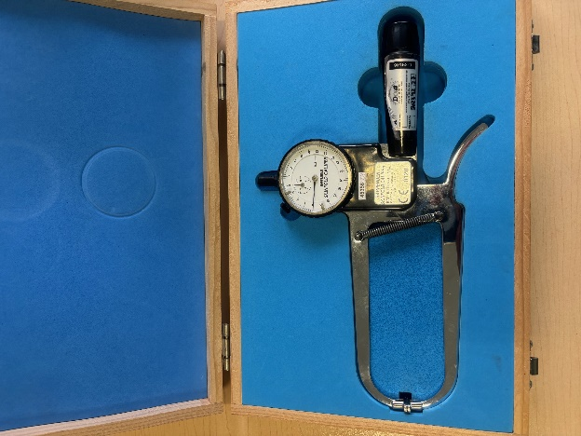 | 2 | 2 | $ 0 | $ 0
BALANZA DIGITAL DE PISO (PLACAS 004581 Y 011977) | balanza digital de piso con capacidad maxima de 150kg y 100 gramos de sensibilidad, MARCA:TANITA: MODELO HD-313 | Estado de funcionamiento, revisión de carga, pruebas de operación, limpieza, ajuste y cambio de repuestos: 1. Inspección inicial y funcionamiento 2. Revisión y limpieza de display 3. Revision de celdas de carga 4. Revisión de tarjeta electronica. 5. Revisión y limpieza de bateria 6. Revisión y limpieza de base 7. Verificación de calibración y ajuste a cero. 8. Limpieza general 9. Prueba final | Mantenimiento | 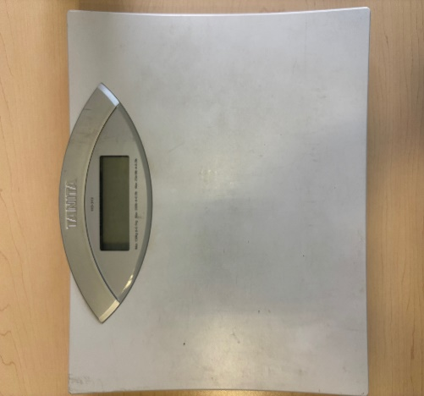 | 2 | 2 | $ 0 | $ 0
 |  |  |  |  |  | SUBTOTAL |  | $ 0
 |  |  |  |  |  | IVA (19%) |  | $ 0
 |  |  |  |  |  | TOTAL |  | $ 0

PSICOLOGÍA
PSICOLOGÍA
Objeto: Prestar el servicio de mantenimiento preventivo y correctivo de los equipos tecnológicos de las diferentes áreas de la Oficina de Medicina Deportiva del Instituto Departamental de Deportes de Antioquia –INDEPORTES.
Nombre | Descripción | Necesidad de Mantenimiento | Servicio o Producto | Imagen | Cantidad de Equipos | Cantidad de Rondas de Mantenimientos | Valor unitario Mantenimiento | Valor total Mantenimientos
Equipo Biofeedback | Marca: Verim Mind Reflection | Los equipos no encienden. Revisión y reparación de Plug de Conexión Revisión y reparación de MainBoard | Mantenimiento Correctivo | 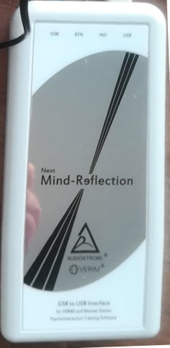 | 3 | 1 | $ 0 | $ 0
 |  |  |  |  |  | SUBTOTAL |  | $ 0
 |  |  |  |  |  | IVA (19%) |  | $ 0
 |  |  |  |  |  | TOTAL |  | $ 0

